Costruzione
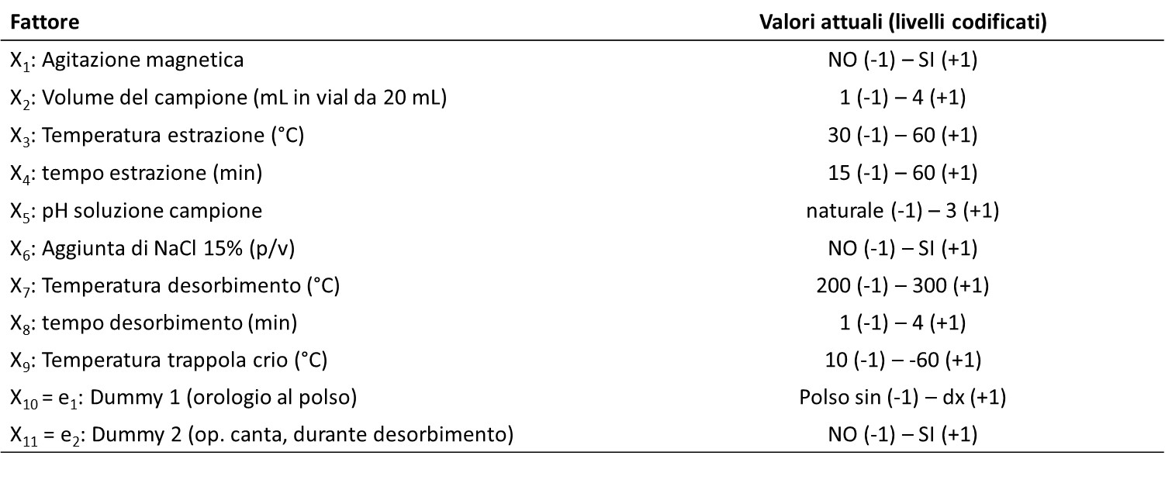
CLOROETANOLO
Il 2-cloro-etanolo (2CE) è un sospetto genotossico che non può essere presente in farmaci e alimenti (no NOEL).
E’ stato richiesto di controllare un prodotto solido che poteva contenere 2CE (liquido, p.fus. -67.5°C, p.eb. 128°C).
È stato sviluppato uno metodo HS-SPME / GC-MS per controllare il contenuto di 2CE in campioni di un prodotto farmaceutico in sviluppo.
TRATTAMENTO DEI CAMPIONI
Una pesata di 200 mg di prodotto farmaceutico in polvere è solubilizzato in 5 mL di acqua bidistillata. Volumi compresi tra 1 e 4 mL di questa soluzione sono trasferiti in vial da 20 mL con tappo a «crimper» con setto forabile di silicone rivestito internamente PTFE. I vial, a seconda della prova, contenevano 1 mL di acqua bidistillata oppure 1 mL di una soluzione al 15% p/v di NaCl e una ancoretta magnetica che poteva essere lasciata ferma o messa in movimento a 250 rpm. Il pH della soluzione era naturale oppure fissato a pH = 3 (perché «girava voce» che l’analita fosse più volatile a pH acido. In letteratura non risulta alcuna notizia circa equilibri di dissociazione/idrolisi di 2CE in acqua).
I vial sono stati messi a bagnomaria riscaldato a 30-60°C, con/senza agitazione magnetica, per 15-60 minuti.
Il campionamento è stato eseguito in modalità HS con fibra di CAR/PDMS inserita nel vial attraverso il setto forabile.
L'estrazione degli analiti è stata eseguita nello spazio di testa per intervalli di tempo prestabiliti.
Immediatamente dopo l'estrazione, la fibra è stata inserita direttamente nell’iniettore PTV del GC per il desorbimento termico a 200-270°C per un tempo compreso tra 1 e 4 minuti (modalità splitless). La trappola criogenica per preconcentrare il vapore campionato era impostata ad una temperatura compresa tra 10°C e -60°C.
Scopo delle prove era individuare le condizioni adatte per le fasi analitiche di campionamento e desorbimento.
Oltre ai fattori elencati nel piano sperimentale, sono stati fissate e non studiate le seguenti condizioni operative: rampa criogenica, flussi iniettore, clean-up, programma termico forno GC, flussi gas carrier, condizioni di rivelazione in MS.

